初始化设置
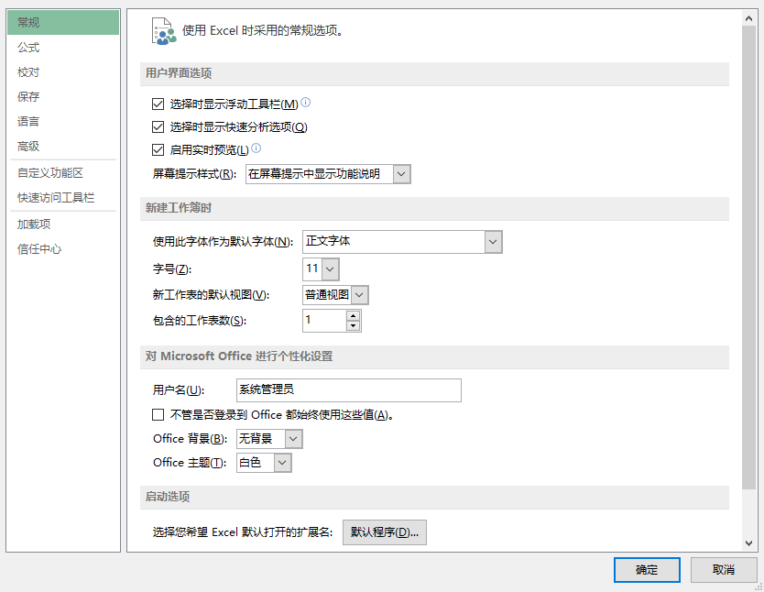
初始化设置：

步骤一：文件-选项，进入Excel选项卡
步骤二：常规-新建工作簿时
在这里，我们可以看到字体、字号、以及工作表数量，如果你想要新建一个工作簿就启用微软雅黑，12号默认字体，在此处设置即可，点击确定。

系统自带快捷键
系统自带快捷键： | 一般情况下，每一个版本的excel都会有系统自带的快捷键，而熟练掌握这些快捷键将会大幅度提升我们的操作效率，以下会罗列出一些常用的，并介绍记忆技巧，相当实用。

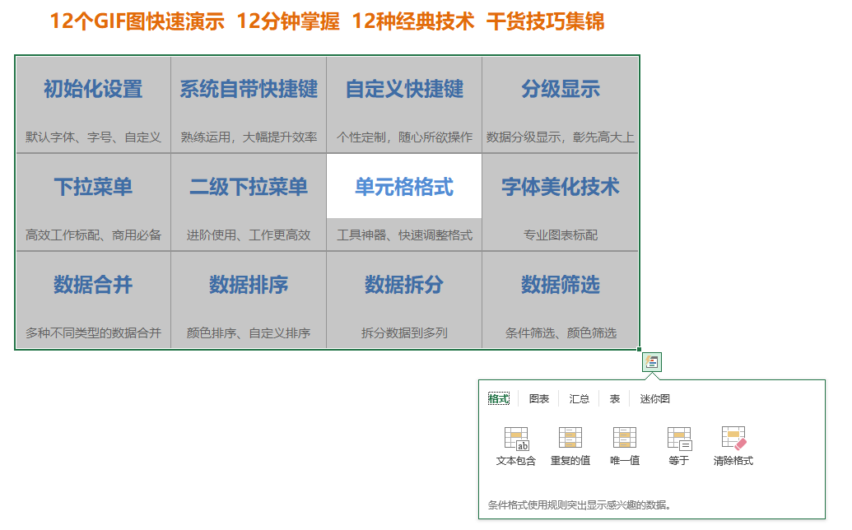
一、Ctrl+: | 按住Ctrl键，再加上一个字母键，就能启用一种快捷功能，如下：

 | Ctrl+ | C、V | 复制、粘贴，copy是复制的意思
 | Ctrl+ | X、V | 剪切、粘贴
 | Ctrl+ | B | 加粗，bold是粗体的意思
 | Ctrl+ | N | 新建一个工作簿，new，新的
 | Ctrl+ | A | 全选，all，全部
 | Ctrl+ | S | 保存，save，储存的意思
 | Ctrl+ | F | 弹出查找窗口，find，查找的意思
 | Ctrl+ | G | 定位功能，暂无对应英文
 | Ctrl+ | P | 打印，Print，打印的意思
 | Ctrl+ | Z | 后退，暂无对应英文
 | Ctrl+ | Y | 恢复，暂无对应英文
 | Ctrl+ | Q | 启用快捷分析：格式、图表、汇总、表、迷你图
 | Ctrl+ | W | 保存excel表并退出
 | Ctrl+ | E | 快速填充
 | Ctrl+ | T | 快速创建表格
 | Ctrl+ | 上下左右 | 可以在连续的单元格中快速到底上下左右四个边边

 | 记住，X、C、V都是一伙的，剪切、复制、粘贴功能
 | Z、Y是配对的，Z是后退，Y是恢复上一个操作
 | A、S、P、F、G就是全选、保存、打印、查找、定位功能的

二、Ctrl+shift+上下左右：可快速选择连续的单元格，形成一个连续的区域

自定义快捷键
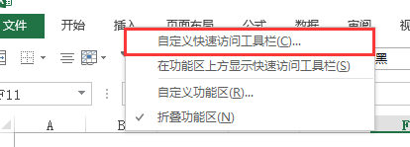

自定义快捷键： | 前面已经介绍了系统自带快捷键是由ctrl+字母键组成的，而自定义快捷键就是按照自己的使用习惯进行设置相应的快捷键，具体操作就是“Alt+1、2、3、4、5...”

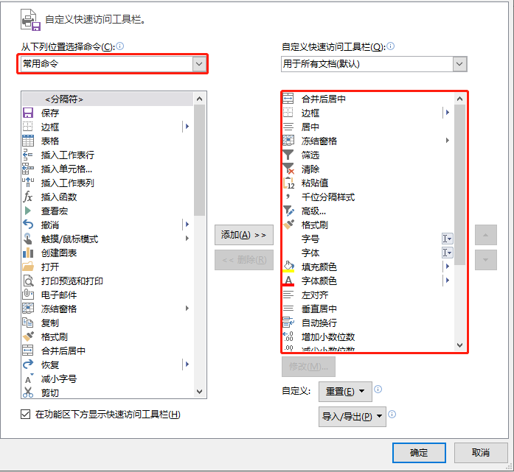
步骤一： | 鼠标指向工具栏，右键，自定义快速访问工具栏
步骤二： | 第一个位置是常用命令，选择以后在下方的窗口可以选择常用功能
 | 也可以选择所有命令，就能看到excel表格里面所有的功能
步骤三： | 选中想要的功能，点击添加，该功能就会出现在右边的窗口
 | 注意的是，右边窗口的位置从上到下的每一个位置是默认数字1至9的
 | 所以，Alt+1，等于启用功能合并后居中，下面的以此类推

经过这样的设置，就是用“Alt+1、2、3、4、5...”这样的组合，快速启用自己想要的功能，经本人亲测，能够极大地提高自己的操作效率，操作速度快到别人压根看不到你做了什么，表格、数据就弄好了。

分级显示
分级显示技术： | 这个功能可以用于快速设置一级、二级、三级，甚至更加多级别的层次，如图：

如下图：对一级科目创建组，然后再对二级科目创建组，即可得到如下效果：
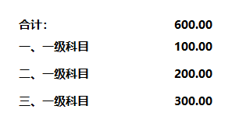
共有3个级别，点击一级：

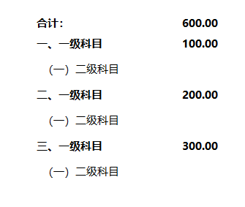

点击二级：

以此类推

合计： | 600.00
一、一级科目 | 100.00
二、一级科目 | 200.00
三、一级科目 | 300.00

下拉菜单
数据区域： |  | 展示区域：
 | 员工 |  | 员工
 | 张三 |  | 陈七
 | 李四 |  | 张三
 | 王五 |  | 王五 | 步骤一： | 选定目标区域，点击数据-数据验证
 | 赵六 |  | 李四 | 步骤二： | 任何值修改为序列
 | 陈七 |  | 陈七 | 步骤三： | 数据来源选定A2：A6，完成
 |  |  |  | PS： | 如果来源扩展到A10，即预留多4个位置，在A7新增
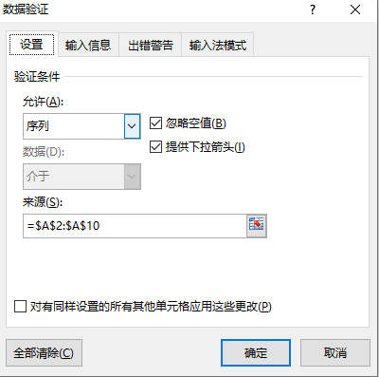
 |  |  |  |  | 下拉菜单即会自动新增，实现动态

二级下拉菜单
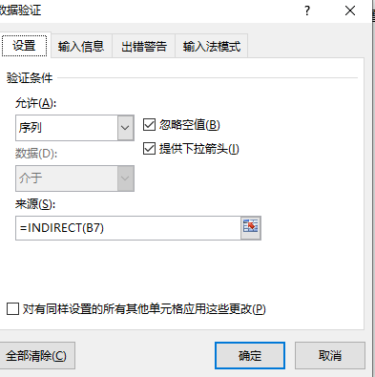
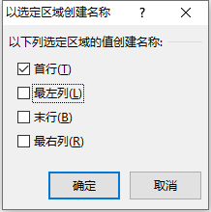
二级下拉菜单 | 一级下拉菜单功能在前面已经讲过了，这次讲的二级下拉菜单，是在一级菜单功能下实现的，建立更有效的菜单联动。

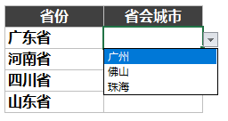
第一列 | 第二列
省份 | 省会城市 | 广东省 | 河南省 | 四川省 | 湖北省 | 山东省
广东省 |  | 广州 | 郑州 | 成都 | 武汉 | 青岛
河南省 |  | 佛山 | 开封 | 绵阳 | 孝感 | 济南
四川省 |  | 珠海 | 洛阳 | 自贡 | 黄冈 | 聊城
山东省

步骤一： | 先对第一列进行第一级的数据有效性，设置下拉菜单
步骤二： | 全选数据，点击公式-根据所选内容创建-只勾选首行-确定
步骤三： | 对第二列设置数据有效性，选择序列，数据来源填写：=INDIRECT(B7)，即广东省是B7，河南省是B8，通过下拉单元格即可完成批量设置
 | PS:（Indirect是一个间接引用函数，指的是引用B7单元格的值，由于我们已经根据首行创建了一个名称管理，因此就可以使用首行内容以下的内容，即广东省下的各个城市）

单元格格式
快速设置单元格格式： | 如何快速设置单元格格式，这次我们需要采用的工具就是格式刷，可以将某个单元格的全部格式完整一个不漏地复制到目标单元格，格式包括字号、字体、文字颜色、单元格的填充颜色、线条的粗细、颜色等等，总之，可以达到完美复制格式

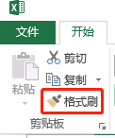

工具位置：
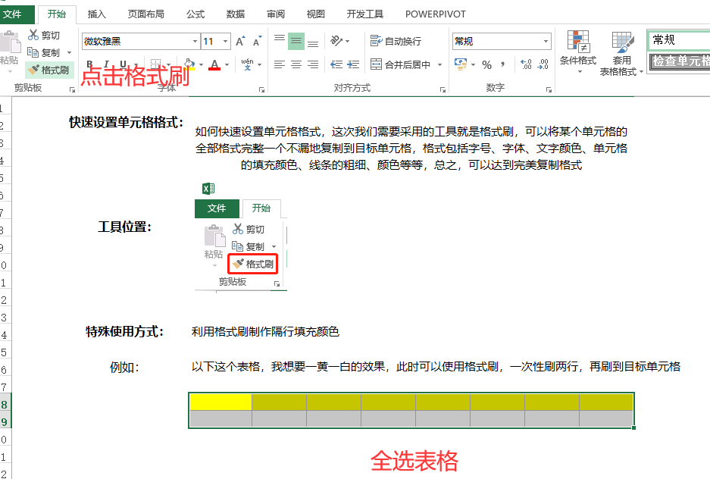

特殊使用方式： | 利用格式刷制作隔行填充颜色

例如： | 以下这个表格，我想要一黄一白的效果，此时可以使用格式刷，一次性刷两行，再刷到目标单元格

 | 就可以得到下面的效果：

字体美化技术
字体美化技术： | 字体美化，尤其在商业图表中展示漂亮大方的字体尤为重要，比如以下的一些例子

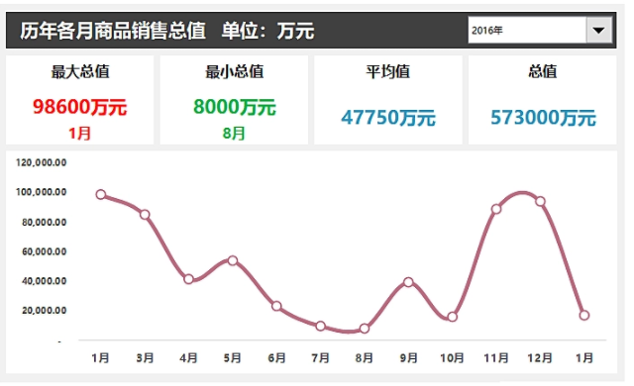
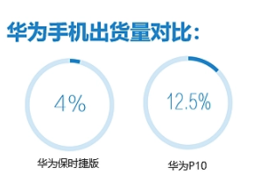
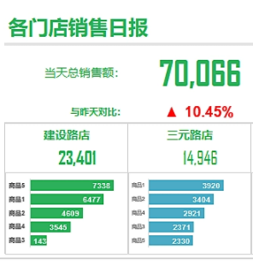

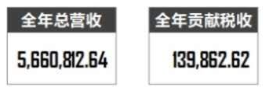

 | 而我们平时系统默认的宋体、黑体、楷体等等都稍有逊色，因此字体的美化是非常必要的

 | 通常我使用的字体美化如下：

 | 文字： | 微软雅黑，12号，用于正文描述

 | 标题： | 微软雅黑，20号-24号，加粗

 | 数字： | 常用的有好几种，对比如下：

 |  | 微软雅黑 | 24.48% | 如果想要效果更加突出，可以放大字号再加粗来对比，在此省略。 而我个人认为，微软雅黑是最平衡的，文字、数字、标题都比较适合，上述图表，大部分都是这个字体的，大家可以亲测试试
 |  | Arial | 24.48%
 |  | Agenci FB | 5,660,812.64
 |  | Malgun Gothic Semilight | 5,660,812.64
 |  | Microsoft YaHei UI | 5,660,812.64
 |  | Microsoft YaHei UI Light | 5,660,812.64
 |  | Times New Roman | 5,660,812.64

数据排序
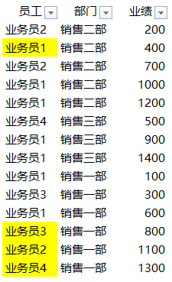
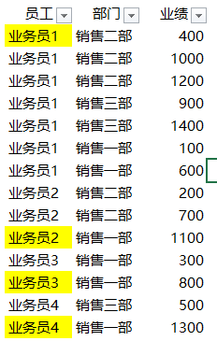
数据排序： | 在面对大量数据的时候，数据筛选能够极大的提升我们对数据的整理、挖掘，本次要介绍的并不是常规的数据排序，而是更多元化的数据排序。

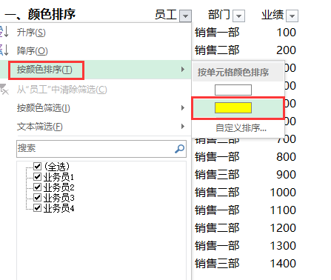
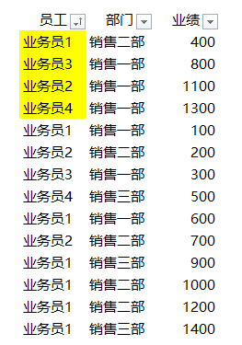
一、颜色排序 |  | 员工 | 部门 | 业绩 | 将目标内容选定后标记颜色，然后进行颜色排序，就会将标记颜色的内容排序在表格中的首位
 |  | 业务员1 | 销售二部 | 400
 |  | 业务员3 | 销售一部 | 800
 |  | 业务员2 | 销售一部 | 1100
 |  | 业务员4 | 销售一部 | 1300
 |  | 业务员1 | 销售一部 | 100
 |  | 业务员2 | 销售二部 | 200
 |  | 业务员3 | 销售一部 | 300
 |  | 业务员4 | 销售三部 | 500
 |  | 业务员1 | 销售一部 | 600
 |  | 业务员2 | 销售二部 | 700
 |  | 业务员1 | 销售三部 | 900
 |  | 业务员1 | 销售二部 | 1000
 |  | 业务员1 | 销售二部 | 1200
 |  | 业务员1 | 销售三部 | 1400

二、关键字排序 |  | 员工 | 部门 | 业绩 | 全选表格，打开自定义排序以后，在主要关键字里面可以选择，员工，或者部门，即可得到排序结果
 |  | 业务员1 | 销售二部 | 400
 |  | 业务员1 | 销售二部 | 1000
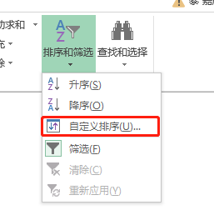
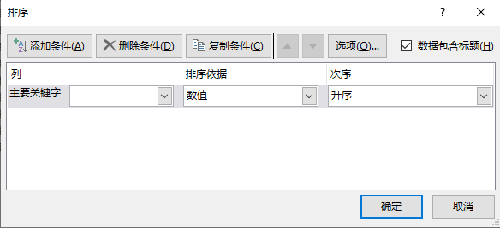
 |  | 业务员1 | 销售二部 | 1200
 |  | 业务员1 | 销售三部 | 900
 |  | 业务员1 | 销售三部 | 1400
 |  | 业务员1 | 销售一部 | 100
 |  | 业务员1 | 销售一部 | 600
 |  | 业务员2 | 销售二部 | 200
 |  | 业务员2 | 销售二部 | 700
 |  | 业务员2 | 销售一部 | 1100
 |  | 业务员3 | 销售一部 | 300
 |  | 业务员3 | 销售一部 | 800
 |  | 业务员4 | 销售三部 | 500
 |  | 业务员4 | 销售一部 | 1300
 |  |  |  |  |  | 按部门的排序结果 | 按员工的排序结果

数据筛选
数据筛选： | 在面对大量数据的时候，数据筛选能够极大的提升我们对数据的整理、挖掘，本次要介绍的并不是常规的数据筛选，而是更多元化的数据筛选。

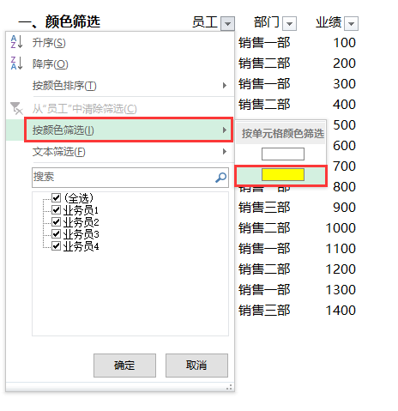
一、颜色筛选 |  | 员工 | 部门 | 业绩 | 将你想要筛选的数据全部标记黄色，然后筛选即可得到想要的数据，获取此类数据通常较有针对性
 |  | 业务员1 | 销售一部 | 100
 |  | 业务员2 | 销售二部 | 200
 |  | 业务员3 | 销售一部 | 300
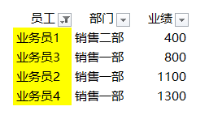
 |  | 业务员1 | 销售二部 | 400
 |  | 业务员4 | 销售三部 | 500
 |  | 业务员1 | 销售一部 | 600
 |  | 业务员2 | 销售二部 | 700
 |  | 业务员3 | 销售一部 | 800
 |  | 业务员1 | 销售三部 | 900
 |  | 业务员1 | 销售二部 | 1000
 |  | 业务员2 | 销售一部 | 1100
 |  | 业务员1 | 销售二部 | 1200
 |  | 业务员4 | 销售一部 | 1300
 |  | 业务员1 | 销售三部 | 1400

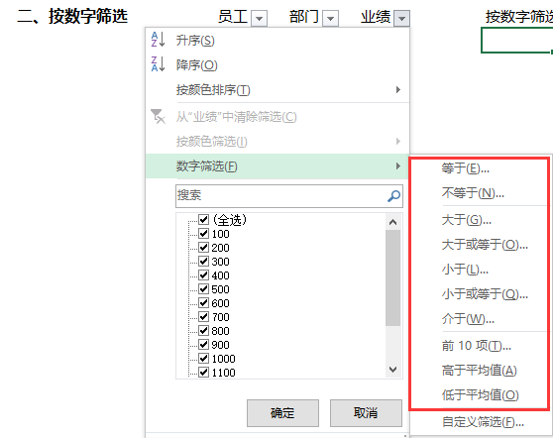
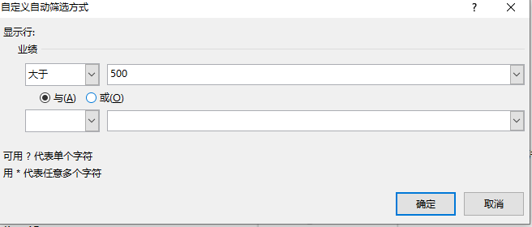
二、按数字筛选 |  | 员工 | 部门 | 业绩 | 按数字筛选，我们可以筛选大于500元的，或者500至1000元的，或者小于1000元的业务员
 |  | 业务员1 | 销售一部 | 100
 |  | 业务员2 | 销售二部 | 200
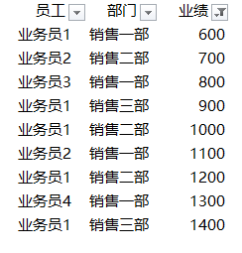
 |  | 业务员3 | 销售一部 | 300
 |  | 业务员1 | 销售二部 | 400
 |  | 业务员4 | 销售三部 | 500
 |  | 业务员1 | 销售一部 | 600
 |  | 业务员2 | 销售二部 | 700
 |  | 业务员3 | 销售一部 | 800
 |  | 业务员1 | 销售三部 | 900
 |  | 业务员1 | 销售二部 | 1000
 |  | 业务员2 | 销售一部 | 1100
 |  | 业务员1 | 销售二部 | 1200
 |  | 业务员4 | 销售一部 | 1300
 |  | 业务员1 | 销售三部 | 1400

三、按模糊文本筛选 |  | 在excel语言里面，有一些符号可以用来代替某些不规则的字符，而本次使用的是 * ，比如我要筛选某个数据的时候，我只知道数据都具有
 |  | 其中的两个关键字，那么可以进行下列操作来达到筛选目的
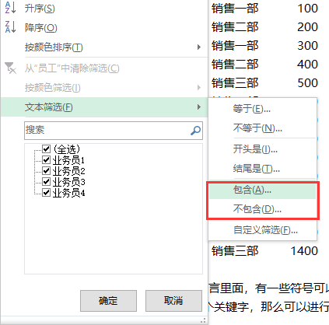
 |  | 关键字在首位，但后面的文本不规则的搜索规则：关键字*
 |  | 关键字在末位，但前面的文本不规则的搜索规则：*关键字
 |  | 关键字在中间，前后的文本都不规则的搜索规则：*关键字*

数据拆分
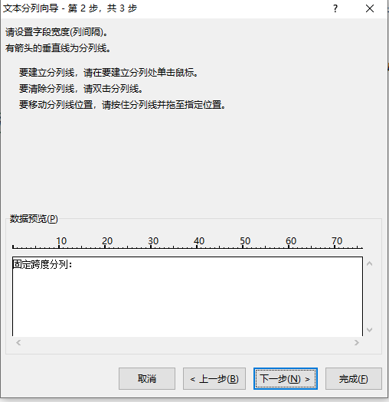
数据拆分： | 数据拆分，与合并是相对的，而这个功能在excel语言里面叫分列。分列一共有2种方式，一种是分隔符号分列，一种是固定宽度分列，各有各的使用场景。
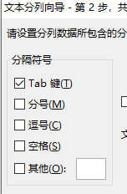

分隔符号分列： | 分隔符号包括很多种，我们只需要选定某种分割符号，分列功能就可以此为分界点，将一个数据分开
 | 一个很容易了解的例子：2020-01-01这个日期，分隔符号是横杆-，所以可以在其他符号这个位置填写
 | 就能实现分列，分成三列，分别是年、月、日

 | 同样，比如 张三 188807661234，姓名+空格+手机号码，我们也可以利用空格这个符号做分列
 | 成功分成两列

固定跨度分列： | 固定宽度比较适用于数据排列相对整齐，并且是有规律地排列的，才能够以固定的宽度进行分列，得到
 | 想要的数据，比如某列数据前三个字都是姓名，后面的都不相同，那么固定宽度选择为3，即可实现分列

数据合并
数据合并： | 数据合并，采用连接符“&”，就是数字7上方的那个，shift+数字7即可激活，可以用来连接任何单元格的值

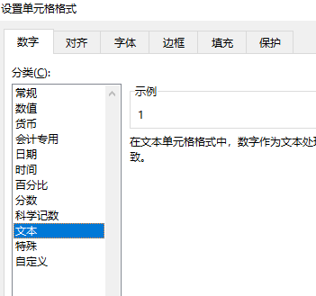

第一种情况： | 连接年月日

 | 年 | 月 | 日 | 日期
 | 2020 | 1 | 1 | 202011 | 想要变成0101，就要将数字转换成文本格式
 | 2020 | 01 | 01 | 20200101 | 如果想要加上横杠，那就要多使用双引号，“-”
 | 2020 | 01 | 01 | 2020-01-01 | 公式：C11&"-"&D11&"-"&E11

第二种情况： | 连接姓名+身份证号码
 | 张三 | 4453021111111 |  | 张三 4453021111111 | 如果想要在中间加上空格，那就在身份证号码前加多几个空格

其他情况： | 总的来说，任何值都能够毫无逻辑地组合在一起，原则就是，文字、数字组合无需加双引号，一些特殊的字符就需要加双引号，用于识别

